상품제안서
샌디스크 IXPAND USB 3.0 메모리 | 상품코드: F14365

 |  |  |  |  |  |  | 02-412-0044 | www.easy1.co.kr
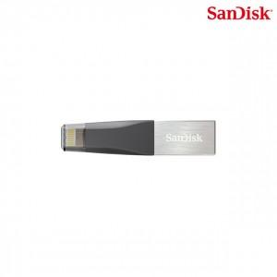

【상세/제작정보】 | 아이폰&아이패드 완벽 지원하도록 설계된 USB메모리

【인쇄/포장옵션】 | 레이저, 풀칼라 / 포장지포장

【공급단가】 | 수량 | 30~ | 100~ | 300~ | 500~ | 1,000~
*VAT별도 | 32G | 28,470원 | 27,410원 | 26,360원 | 25,300원 | 24,670원
 | 64G | 33,010원 | 31,790원 | 30,560원 | 29,340원 | 28,610원
 | 128G | 49,580원 | 47,740원 | 45,900원 | 44,070원 | 42,970원

【상품 URL】 | https://easy1.co.kr:443/src/goods_detail.php?gdno=14365

